Sheet1
市场供需关系分析 |  |  |  |  | 产品属性

关键词 | 1688上架标题 | 产品图 | 箱规 | 装箱数 | 一箱重量 | 产品编码 | 产品包装 | 产品尺寸约 | 包装尺寸约 | 产品包材材质 | 产品成分 | 净重 | 毛重约 | 采购价格（RMB） | 回货时间 | 货期情况说明 | 阿里链接 | 外部链接1 | 外部链接2 | 外部链接3
HOYGI 蜂毒保湿身体乳霜 | 蜂毒保湿身体乳霜淡纹护理提拉紧致保湿身体乳蜂蜜 | 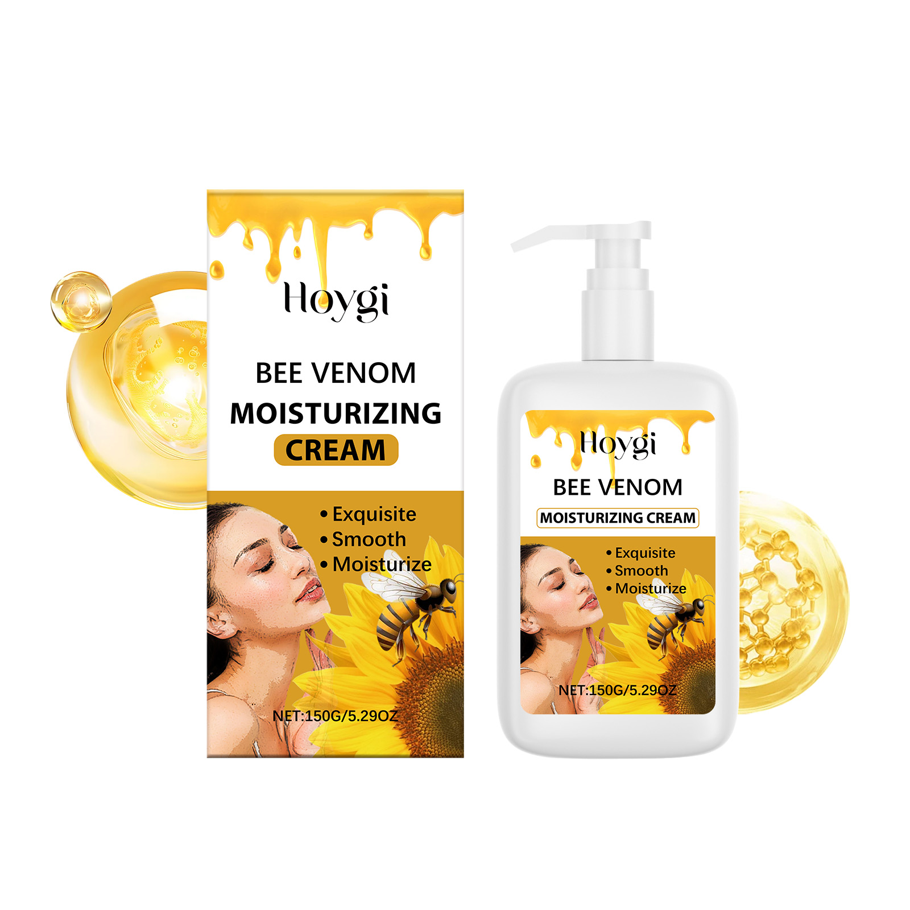 | 56*36*21CM | 406PCS | 81.54KG | HO-A05-0926-02 | 盒装 | 7*13.6CM | 7.2*3.8*13.8CM | pet | 水、甘油、鲸蜡硬脂醇、甘油硬脂酸酯、卡波姆、三乙醇胺、向日葵籽油、蜂毒、蜂蜜 | 150g | 199G | 5 | （2025/4/8） | 新品-货期7天 |  | https://www.gifttree.co.nz/products/gift-tree-rozino-bee-venom-skincare-combo-set-hydrating-and-firming

